Açıklamalar-Instructions
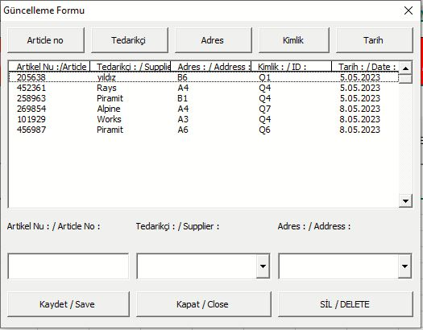 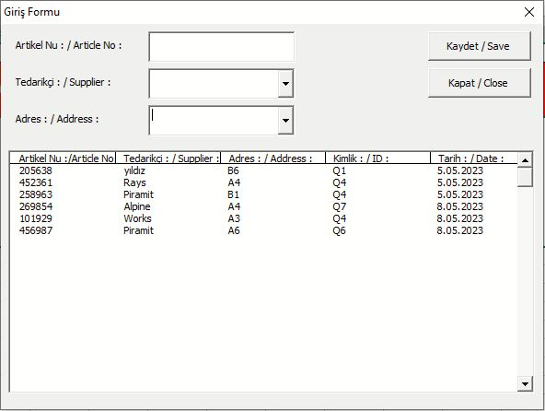 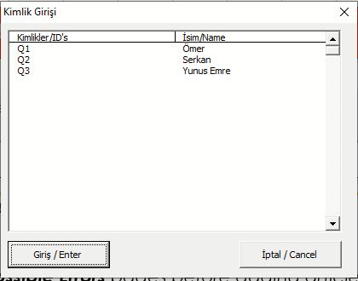

5. Kaydetme:
"KAYDET" butonu kullanıcın yaptığı işleri kaydetmesini sağlar.
The SAVE button allows users to save their work.

4. Ürün Arama:
Kulanıcı arama yapmak istediğinde hangi veri tipine göre sıralamak istiyorsa o butona tek veya çift tıklar. Tek tıklama küçükten büyüğe sıralar, çift tıklama büyükten küçüğe sıralar.
When the user wants to search, he or she clicks the button based on whether he or she wants to sort the data by single or double click. A single click sorts from smallest to largest, whereas a double click sorts from largest to smallest.
1. Açılış Sayfası:
Kullanıcı ilk olarak kimliğini seçer.
User first selects their ID.

2. Ürün Girişi:
Kullanıcı "GİRİŞ" butonuna tıkladıktan sonra açılan ekranda gerekli bilgileri doldurur ve Kaydet butonu ile ürünü kaydeder. Kapat butonu ile pencereyi kapatır.
After clicking the ADD button, the user enters the required information on the screen that appears and saves the product using the Save button. The close button closes the window.
3. Ürün Güncelleme ve Silme:
Kullanıcı "GÜNCELLEME VE SİLME" butonuna tıkladıktan sonra açılan ekranda değişiklik yapmak istediği ürünün olduğu satırı seçer. Seçili satırda istediği bilgilerde değişiklik yaparak kaydet butonu ile kaydedebilir veya satır boyunca ürüne ait tüm bilgileri sil butonu ile silebilir. Kapat butonu ile pencereyi kapatır.
After clicking the Update And Delete button, the user selects the line with the product he wants to edit on the screen that appears. You may save any changes you make to the appropriate information in the chosen line by clicking the save button, or you can erase all of the product information along the line by clicking the delete button. The close button closes the window.

Olası Hatalar-Possible Errors
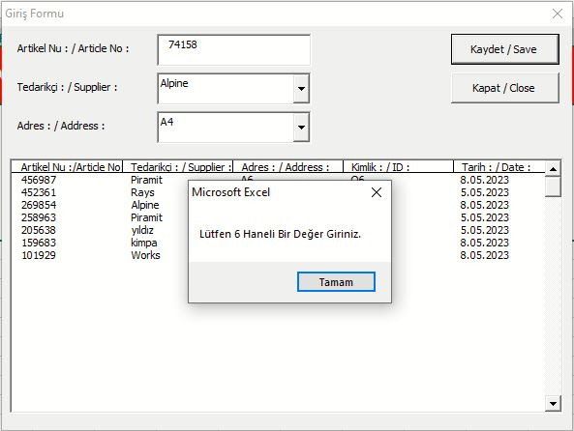 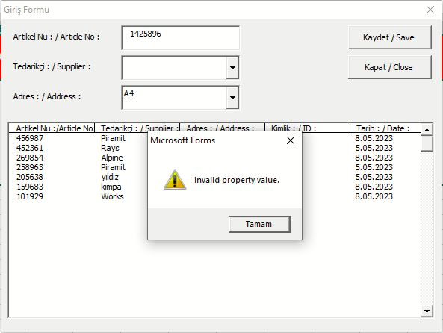 

Artikel Numarası Hatası :
Eğer bu hatayı alıyorsanız Artikel numarası eksik ya da yanlış girmişsiniz. Lütfen kontrol ediniz
If you are getting this error, you entered the Article no missing or incorrectly. Please check again
Tedarikçi Hatası :
Eğer bu hatayı alıyorsanız Tedarikçi bölümünü boş bıraktınız ya da yanlış girdiniz . Lütfen kontrol ediniz
If you are getting this error, you left the Supplier field blank or entered it incorrectly. Please check again.
Adres Hatası :
Eğer bu hatayı alıyorsanız Adres bölümünü boş bıraktınız ya da yanlış girdiniz . Lütfen kontrol ediniz
If you are getting this error, you left the Address field blank or entered it incorrectly. Please check again

Giriş Sayfası-Home Page
ŞAHİT NUMUNE ALANI / SAPREX SAMPLE AREA

Lütfen Artikel girişi yapmadan önce Açıklamalar ve Olası Hatalar sayfalarını inceleyiniz.
Please review the Instructions and Possible Errors pages before adding article.

